Накладная-№3
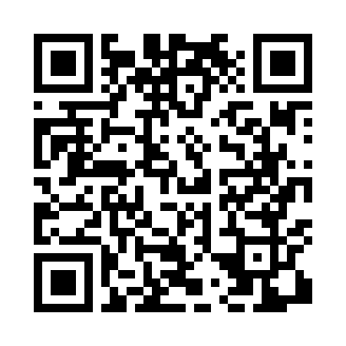
Номер товарно-транспортной накладной: |  |  | Торговый представитель: Amriyev Muhammad
Поставщик: Toshkent falcon fly 2 |  |  | Телефон торгового представителя: +998972880505
Дата отгрузки: 30.11.2025 |  |  | Контрагент: """" Klient
Дата консигнации: |  |  | Адрес:
Доставщик: |  |  | Телефон:
Телефон доставщика:
Время заказа: 30.11.2025 14:27:10
№ | Штрих-код | Название товаров (работ,услуг) | Количество | Количество в кейсе | Цена | Сумма
 |  |  | 41 |  |  | 59.7
1 | 6915649156084 | Пластиковый салатница DB-59-79 | 30 | 30 шт. | 1.30 | 39
2 | 6971071270019 | Деревянный подставка для чайника ASY-L03 DB-5 -85 | 2 | 2 шт. | 3.10 | 6.20
3 | 2011628840990 | Стеклянная банка для специй 3 шт 9x10, 9x15, 9x20 см DB-94-32 | 1 | 1 шт. | 7.30 | 7.30
4 | 6916095145431 | Коврики сервировочные пластмассовая DB-145-4 | 8 | 8 шт. | 0.90 | 7.20
Итого: 59.7$|->UZS: 746,250.00

